Vorgabe
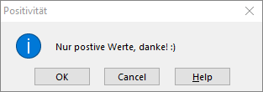
Übung 1 - Das langweilige Beispiel
Erstelle eine Datenvalidierung mit einer Eingabemeldung, die so aussieht

Übung 2 - Die Antwort
Erstelle eine Datenvalidierung, sodass genau nur 42 akzeptiert wird

Übung 3 - Die Monatsplanung
Erstelle eine Datenvalidierung sodass man die Monate von Janaur bis Dezember 2019 auswählen kann

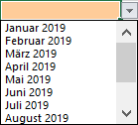

Übung 4 - Das positive Ergebnis
Erstelle eine Datenvalidierung, sodass:
- positive Werte erlaubt sind
- wenn Null oder ein negativer Wert eingetragen wird soll folgende Fehlermeldung angezeigt werden:

